Deckblatt
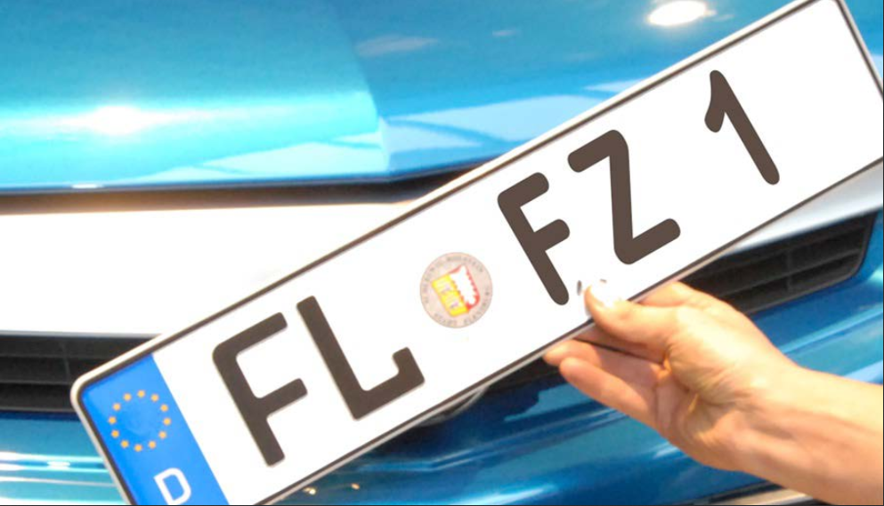
Kraftfahrt- Bundesamt

Fahrzeugzulassungen (FZ)
Neuzulassungen, Besitzumschreibungen und
Außerbetriebsetzungen von Kraftfahrzeugen
und Kraftfahrzeuganhängern
nach Zulassungsbezirken
Jahr 2019

FZ 5

